26_8
2026-08-01 | 2026-08-31 |  | 60
 |  | tüketim | çarp.tktm
216.684 kw | 205.692 kw | 10.992 | 659.520
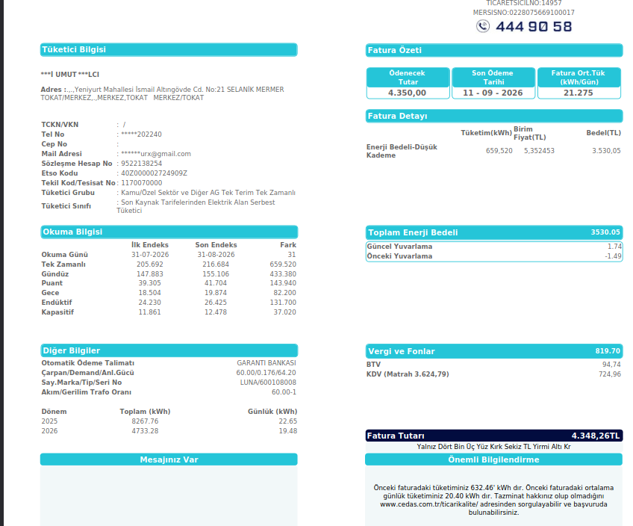
Fat.Tutarı | ₺4,350.00 | kw fiyat | ₺6.596
SnyB- Salih
125327 kw | 125327 kw | 0 kw | ₺0.00
 |  |  | ₺0.00
-20 |  |  | ₺0.00
 |  |  | %0.00

SnyCD-Ali
9743 kw | 9743 kw | 0 kw | ₺0.00
 |  |  | ₺0.00
 |  |  | ₺0.00
 |  |  | %0.00

SnyE-
2742 kw | 2704 kw | 38 kw | ₺250.64
 | + %0.00 |  | ₺250.64
 |  |  | ₺250.64
 |  |  | %5.76

SnyF-
622 kw | 0 kw | 622 kw | ₺4,099.36
 |  |  | ₺4,099.36
 |  |  | ₺4,099.36
 |  |  | %94.24

Sny G-
8813 kw | 8813 kw | 0 kw | ₺0.00
 |  |  | ₺0.00
 |  |  | ₺0.00
₺0.00 |  |  | %0.00

SnyH-Hacı
7606 kw | 7606 kw | 0 kw | ₺0.00
 | + %0.00 | ₺0.00 | ₺0.00

0 | KW 659.52 | ₺4,350.00 | 4,350.00

25_8
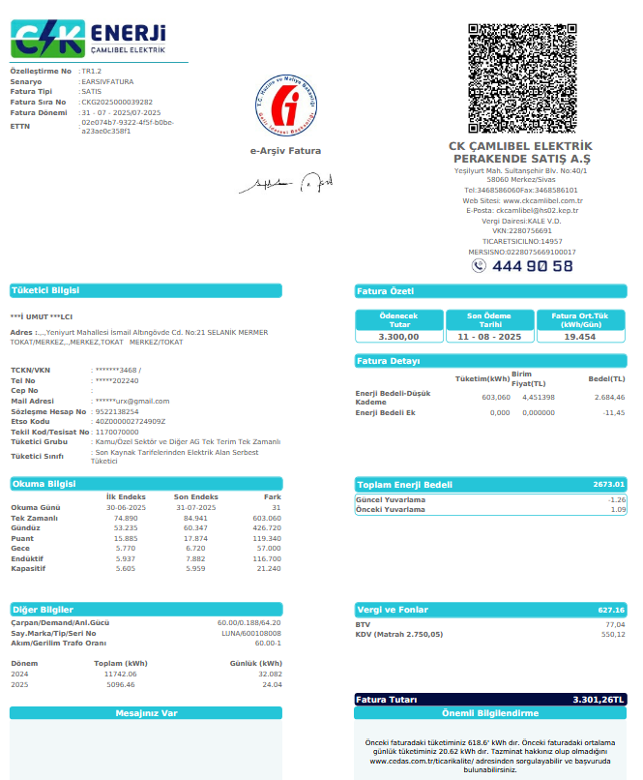
2025-06-01 | 31.06.2025 |  | 60
 |  | tüketim | çarp.tktm
84.941 kw | 64.580 kw | 20.361 | 1,221.660
Fat.Tutarı | ₺6,710.00 | kw fiyat | ₺5.493
SnyB- Salih
125327 kw | 125070 kw | 257 kw | ₺1,411.58 | 257.00 | kw | 2,097.90 | ant
 |  |  | ₺1,411.58 | 565.00 |  | 4,612.10 | demirel
-20 |  |  | ₺1,411.58 | 0.00 |  | 0.00
 |  |  | %21.04 | 0.00 |  | 0.00
 |  |  |  | 0.00 |  | 0.00
SnyCD-Ali |  |  |  | 0.00 |  | 0.00
9743 kw | 9178 kw | 565 kw | ₺3,103.28 | 822.00 | kw
 |  |  | ₺3,103.28 | 8.16 | tl/kw | 6,710.00
 |  |  | ₺3,103.28
 |  |  | %46.25

SnyE-
2704 kw | 2704 kw | 0 kw | ₺0.00
 | + %0.00 |  | ₺0.00
 |  |  | ₺0.00
 |  |  | %0.00

SnyF-
400 kw | 66 kw | 334 kw | ₺1,832.64
 |  |  | ₺1,832.64
 |  |  | ₺1,832.64
 |  |  | %27.31

Sny G-
8813 kw | 8813 kw | 0 kw | ₺0.00
 |  |  | ₺0.00
 |  |  | ₺0.00
₺0.00 |  |  | %0.00

SnyH-Hacı
7606 kw | 7606 kw | 0 kw | ₺0.00
 | + %0.00 | ₺0.00 | ₺0.00

0 | KW 1155.66 | ₺6,347.49 | 6,347.49

25_7
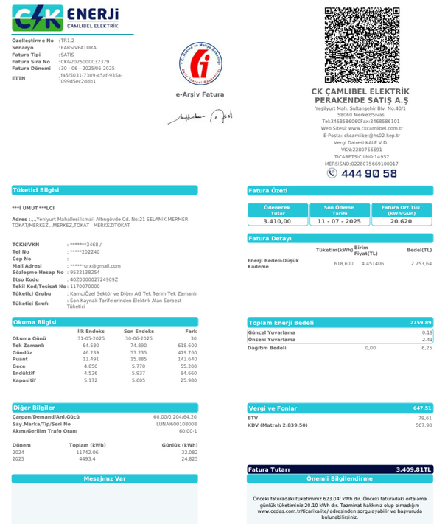
2025-06-01 | 31.06.2025 |  | 60
 |  | tüketim | çarp.tktm
74.890 kw | 64.580 kw | 10.310 | 618.600
Fat.Tutarı | ₺3,410.00 | kw fiyat | ₺5.512
SnyB- Salih
125251 kw | 125070 kw | 181 kw | ₺997.75 | 181.00 | kw | 1,116.92
 |  |  | ₺997.75 | 410.00 |  | 2,530.04
-20 |  |  | ₺997.75 | 0.00 |  | 0.00
 |  |  | %29.26 | -38.40 |  | -236.96
 |  |  |  | 0.00 |  | 0.00
SnyCD-Ali |  |  |  | 0.00 |  | 0.00
9588 kw | 9178 kw | 410 kw | ₺2,260.10 | 552.60 | kw
 |  |  | ₺2,260.10 | 6.17 | tl/kw | 3,410.00
 |  |  | ₺2,260.10
 |  |  | %66.28

SnyE-
2704 kw | 2704 kw | 0 kw | ₺0.00
 | + %0.00 |  | ₺0.00
 |  |  | ₺0.00
 |  |  | %0.00

SnyF-
28 kw | 66 kw | -38 kw | -₺211.68
 |  |  | -₺211.68
 |  |  | -₺211.68
 |  |  | -%6.21

Sny G-
8813 kw | 8813 kw | 0 kw | ₺0.00
 |  |  | ₺0.00
 |  |  | ₺0.00
₺0.00 |  |  | %0.00

SnyH-Hacı
7606 kw | 7606 kw | 0 kw | ₺0.00
 | + %0.00 | ₺0.00 | ₺0.00

0 | KW 552.60 | ₺3,046.18 | 3,046.18

25_6
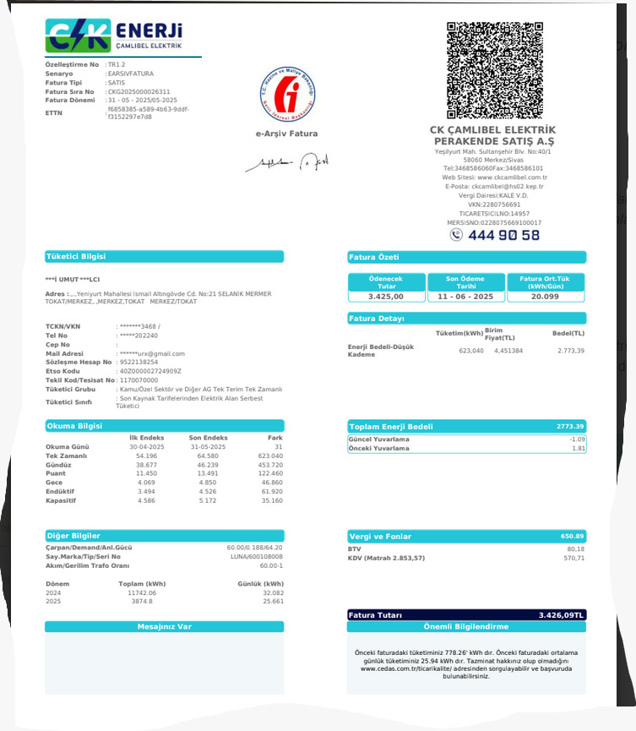
2025-04-01 | 31.04.2025 |  | 60
 |  | tüketim | çarp.tktm
64.580 kw | 54.196 kw | 10.384 | 623.040
Fat.Tutarı | ₺3,425.00 | kw fiyat | ₺5.497
SnyB- Salih
125070 kw | 124950 kw | 120 kw | ₺659.67 | 120.00 | kw | 737.83
 |  |  | ₺659.67 | 433.00 |  | 2,662.33
-20 |  |  | ₺659.67 | 3.00 |  | 18.45
 |  |  | %19.26 | 1.04 |  | 6.39
 |  |  |  | 0.00 |  | 0.00
SnyCD-Ali |  |  |  | 0.00 |  | 0.00
9178 kw | 8745 kw | 433 kw | ₺2,380.30 | 557.04 | kw
 |  |  | ₺2,380.30 | 6.15 | tl/kw | 3,425.00
 |  |  | ₺2,380.30
 |  |  | %69.50

SnyE-Süleyman
2704 kw | 2701 kw | 3 kw | ₺16.49
 | + %0.00 |  | ₺16.49
 |  |  | ₺16.49
 |  |  | %0.48

SnyF-Merdal
67 kw | 66 kw | 1 kw | ₺5.72
 |  |  | ₺5.72
 |  |  | ₺5.72
 |  |  | %0.17

Sny G-Metin
8813 kw | 8813 kw | 0 kw | ₺0.00
 |  |  | ₺0.00
 |  |  | ₺0.00
₺0.00 |  |  | %0.00

SnyH-Hacı
7606 kw | 7606 kw | 0 kw | ₺0.00
 | + %0.00 | ₺0.00 | ₺0.00

0 | KW 557.04 | ₺3,062.18 | 3,062.18

25_3
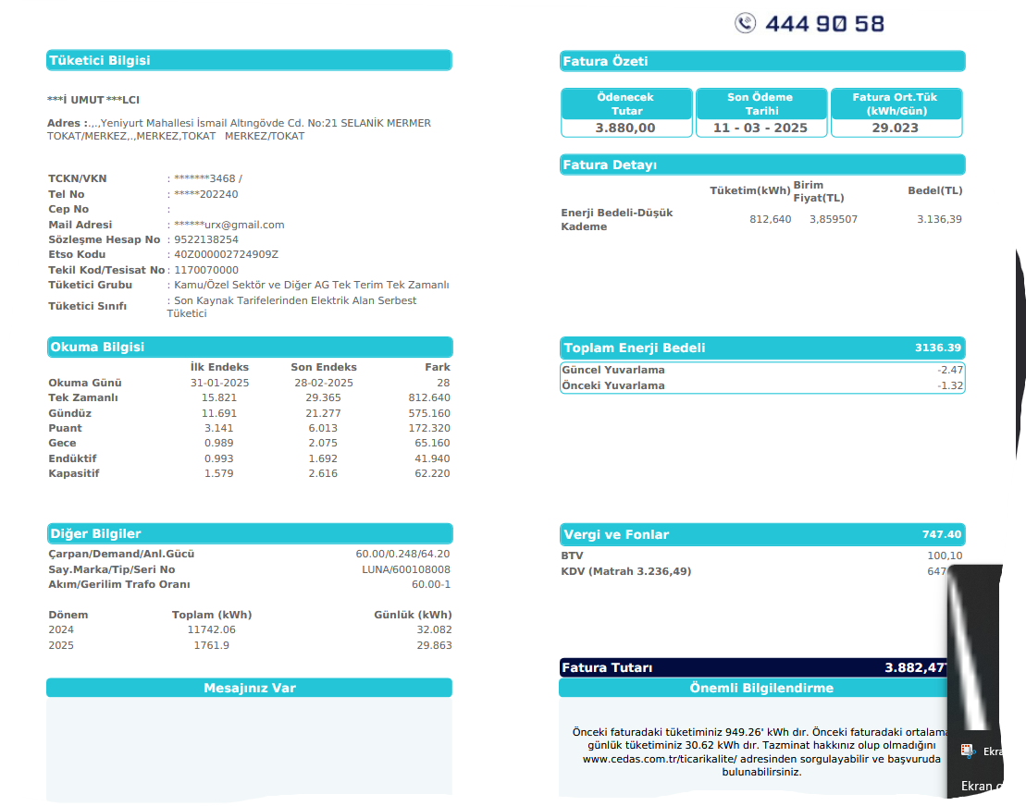
2025-02-01 | 2025-02-28 |  | 60
 |  | tüketim | çarp.tktm
29.365 kw | 15.821 kw | 13.544 | 812.640
Fat.Tutarı | ₺3,880.00 | kw fiyat | ₺4.775
SnyB- Salih
124648 kw | 124438 kw | 230 kw | ₺1,098.15
 |  |  | ₺1,098.15
210 kw |  |  | ₺1,098.15
-20kw sonraki ayda düşüldü |  |  | %28.30

SnyCD-Ali
8250 kw | 8012 kw | 238 kw | ₺1,136.35
 |  |  | ₺1,136.35
 |  |  | ₺1,136.35
 |  |  | %29.29

SnyE-Süleyman
2520 kw | 2470 kw | 50 kw | ₺238.73
 | + %0.00 |  | ₺238.73
 |  |  | ₺238.73
 |  |  | %6.15

SnyF-Merdal
295 kw |  | 295 kw | ₺1,406.78
 |  |  | ₺1,406.78
 |  |  | ₺1,406.78
 |  |  | %36.26

Sny G-Metin
8813 kw | 8813 kw | 0 kw | ₺0.00
 |  |  | ₺0.00
 |  |  | ₺0.00
₺0.00 |  |  | %0.00

SnyH-Hacı
7606 kw | 7606 kw | 0 kw | ₺0.00
 | + %0.00 | ₺0.00 | ₺0.00

0 | KW 812.64 | ₺3,880.00 | 3,880.00

25_02
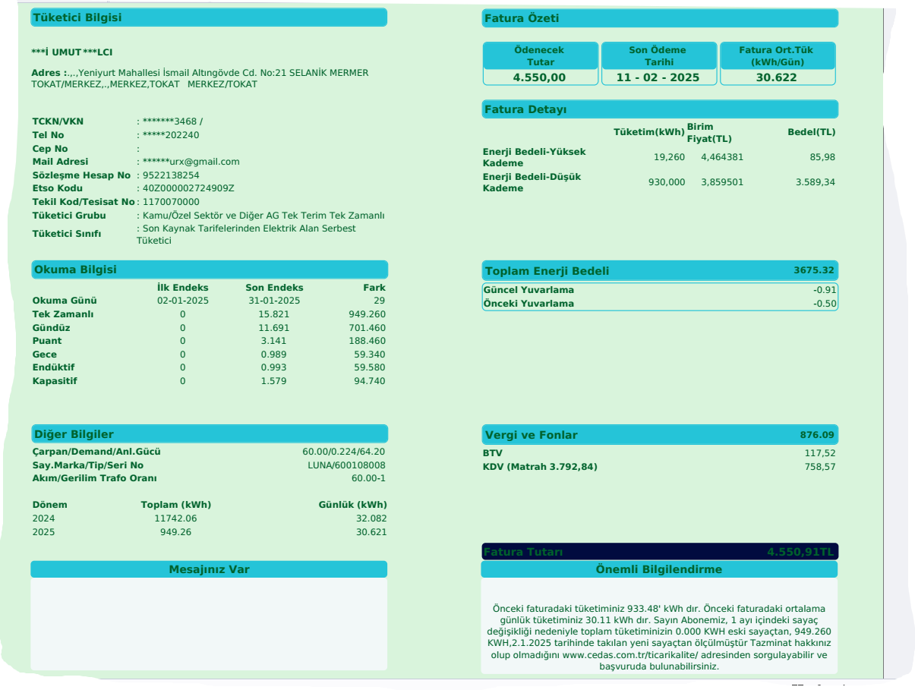
2025-01-01 | 2025-01-31 |  | 60
 |  | tüketim | çarp.tktm
15.821 kw | 0.000 kw | 15.821 | 949.260
Fat.Tutarı | ₺4,550.00 | kw fiyat | ₺4.793
SnyB- Salih | ₺0.00 |  | TL tem.i alındı)
124438 kw | 124093 kw | 345 kw | ₺1,653.66
 |  |  | ₺1,653.66
 |  |  | ₺1,653.66
 |  |  | %36.34

SnyCD-Ali | #NAME? | + 0.000 | TL tem.i alındı)
8012 kw | 7801 kw | 211 kw | ₺1,011.37
#NAME? |  |  | ₺1,011.37
 |  |  | ₺1,011.37
 |  |  | %22.23

SnyE-Süleyman | #NAME? |  | TL tem.i alındı)
2470 kw | 2374 kw | 96 kw | ₺460.15
#NAME? | + %0.00 |  | ₺460.15
 |  |  | ₺460.15
 |  |  | %10.11

SnyF-Merdal | #NAME? | + 0.000 | TL tem.i alındı)
279 kw |  | 279 kw | ₺1,338.55
#NAME? |  |  | ₺1,338.55
 |  |  | ₺1,338.55
 |  |  | %29.42

Sny G-Metin | #NAME? | + 200.000 | TL tem.i alındı)
6813 kw | 6795 kw | 18 kw | ₺86.28
#NAME? |  |  | ₺86.28
 |  |  | ₺86.28
₺0.00 |  |  | %1.90

SnyH-Hacı | #NAME? | + 6,700.000 | TL tem.i alındı)
7606 kw | 7606 kw | 0 kw | ₺0.00
#NAME? | + %0.00 | ₺0.00 | ₺0.00

0 | KW 949.26 | ₺4,550.00 | 4,550.00

25_01
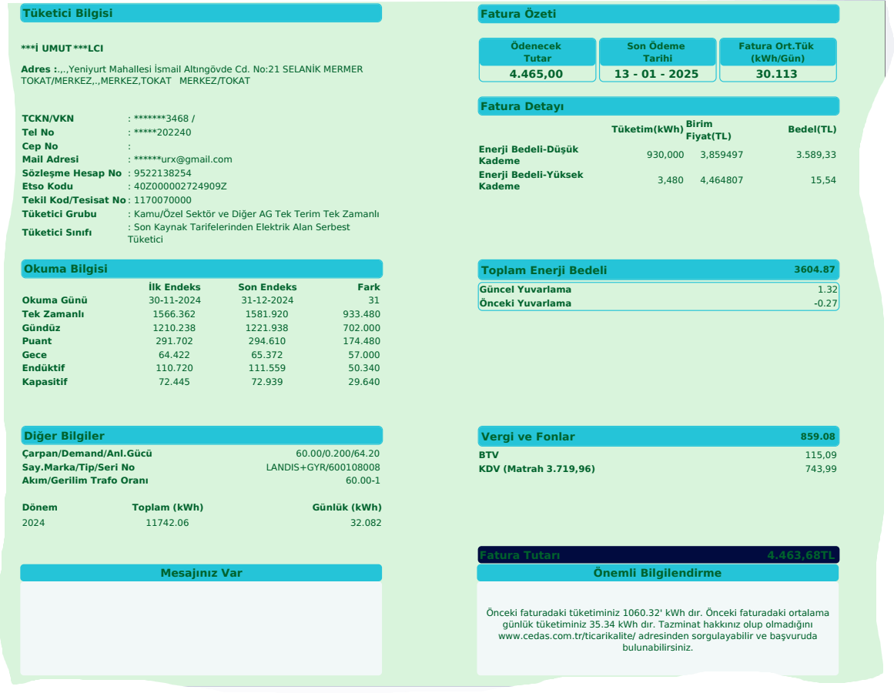
2024-12-01 | 2024-12-30 |  | 60
 |  | tüketim | çarp.tktm
1,581.920 kw | 1,566.362 kw | 15.558 | 933.480
Fat.Tutarı | ₺4,465.00 | kw fiyat | ₺4.783
SnyB- Salih | ₺0.00 |  | TL tem.i alındı)
124093 kw | 123857 kw | 236 kw | ₺1,128.83
 |  |  | ₺1,128.83
 |  |  | ₺1,128.83
 |  |  | %25.28

SnyCD-Ali | #NAME? | + 0.000 | TL tem.i alındı)
7801 kw | 7610 kw | 191 kw | ₺913.59
#NAME? |  |  | ₺913.59
 |  |  | ₺913.59
 |  |  | %20.46

SnyE-Süleyman | #NAME? |  | TL tem.i alındı)
2374 kw | 2300 kw | 74 kw | ₺353.96
#NAME? | + %0.00 |  | ₺353.96
 |  |  | ₺353.96
 |  |  | %7.93

SnyF-Merdal | #NAME? | + 0.000 | TL tem.i alındı)
337 kw |  | 337 kw | ₺1,614.23
#NAME? |  |  | ₺1,614.23
 |  |  | ₺1,614.23
 |  |  | %36.15

Sny G-Metin | #NAME? | + 200.000 | TL tem.i alındı)
6795 kw | 6700 kw | 95 kw | ₺454.40
#NAME? |  |  | ₺454.40
 |  |  | ₺454.40
₺0.00 |  |  | %10.18

SnyH-Hacı | #NAME? | + 6,700.000 | TL tem.i alındı)
7606 kw | 7606 kw | 0 kw | ₺0.00
#NAME? | + %0.00 | ₺0.00 | ₺0.00

0 | KW 933.48 | ₺4,465.00 | 4,465.00

